12
戻る
12 国勢調査人口及び世帯数の推移
（国勢調査） |  |  |  | （各年10月1日現在）
年 次 | 世 帯 数 | 人 口（人）
 |  | 総 数 | 男 | 女

大正９年 | 5,300 | 28,625 | 13,774 | 14,851
大正14年 | 5,680 | 31,518 | 14,928 | 16,590
昭和５年 | 6,114 | 34,092 | 16,230 | 17,862
昭和10年 | 6,175 | 32,279 | 15,943 | 16,336
昭和15年 | 6,196 | 32,325 | 15,669 | 16,656
昭和22年 | 8,148 | 41,348 | 19,629 | 21,719
昭和25年 | 8,021 | 40,975 | 19,723 | 21,252
昭和30年 | 8,096 | 40,084 | 19,185 | 20,899
昭和35年 | 8,545 | 39,283 | 18,774 | 20,509
昭和40年 | 9,197 | 38,830 | 18,550 | 20,280
昭和45年 | 9,864 | 39,093 | 18,560 | 20,533
昭和50年 | 10,879 | 39,936 | 19,263 | 20,673
昭和55年 | 12,121 | 42,355 | 20,558 | 21,797
昭和60年 | 12,872 | 43,705 | 21,401 | 22,304
平成２年 | 13,785 | 44,888 | 21,998 | 22,890
平成７年 | 15,084 | 45,711 | 22,506 | 23,205
平成12年 | 16,234 | 46,158 | 22,946 | 23,212
平成17年 | 16,251 | 45,499 | 22,331 | 23,168
平成22年 | 16,343 | 43,997 | 21,463 | 22,534

資料：企 画 課 |  |  |  |  | グラフ作成用
 |  |  |  |  | 年 次 | 世 帯 数 | 人口（総数）
 |  |  |  |  | 大正９年 | 5,300 | 28,625
 |  |  |  |  | 大正14年 | 5,680 | 31,518
 |  |  |  |  | 昭和５年 | 6,114 | 34,092
 |  |  |  |  | 昭和10年 | 6,175 | 32,279
 |  |  |  |  | 昭和15年 | 6,196 | 32,325
 |  |  |  |  | 昭和22年 | 8,148 | 41,348
 |  |  |  |  | 昭和25年 | 8,021 | 40,975
 |  |  |  |  | 昭和30年 | 8,096 | 40,084
 |  |  |  |  | 昭和35年 | 8,545 | 39,283
 |  |  |  |  | 昭和40年 | 9,197 | 38,830
 |  |  |  |  | 昭和45年 | 9,864 | 39,093
 |  |  |  |  | 昭和50年 | 10,879 | 39,936
 |  |  |  |  | 昭和55年 | 12,121 | 42,355
 |  |  |  |  | 昭和60年 | 12,872 | 43,705
 |  |  |  |  | 平成２年 | 13,785 | 44,888
 |  |  |  |  | 平成７年 | 15,084 | 45,711
 |  |  |  |  | 平成12年 | 16,234 | 46,158
 |  |  |  |  | 平成17年 | 16,251 | 45,499
 |  |  |  |  | 平成22年 | 16,343 | 43,997

15
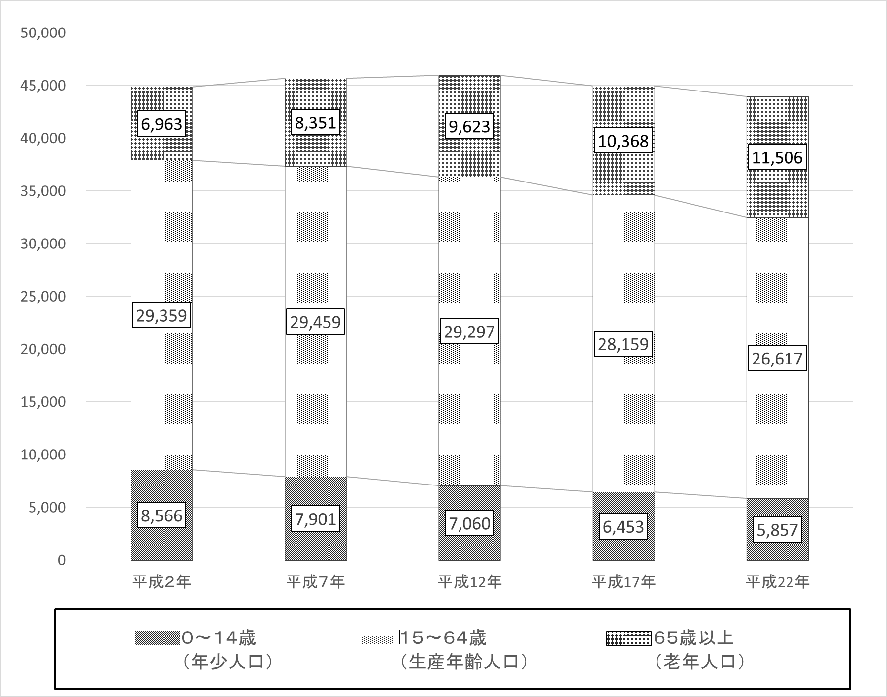
戻る
15 年齢３区分男女別人口
（国勢調査） |  |  |  |  |  |  |  |  |  |  |  |  |  |  | （各年10月1日現在 単位：人）
 | 平成２年 |  |  | 平成７年 |  |  | 平成12年 |  |  | 平成17年 |  |  | 平成22年
 | 総 数 | 男 | 女 | 総 数 | 男 | 女 | 総 数 | 男 | 女 | 総 数 | 男 | 女 | 総 数 | 男 | 女
総 数 | 44,888 | 21,998 | 22,890 | 45,711 | 22,506 | 23,205 | 46,158 | 22,946 | 23,212 | 45,499 | 22,331 | 23,168 | 43,997 | 21,463 | 22,534
０～１４歳 （年少人口） | 8,566 | 4,402 | 4,164 | 7,901 | 4,060 | 3,841 | 7,060 | 3,644 | 3,416 | 6,453 | 3,317 | 3,136 | 5,857 | 3,025 | 2,832
１５～６４歳 （生産年齢人口） | 29,359 | 14,763 | 14,596 | 29,459 | 14,998 | 14,461 | 29,297 | 15,150 | 14,147 | 28,159 | 14,345 | 13,814 | 26,617 | 13,502 | 13,115
６５歳以上 （老年人口） | 6,963 | 2,833 | 4,130 | 8,351 | 3,448 | 4,903 | 9,623 | 4,023 | 5,600 | 10,368 | 4,327 | 6,041 | 11,506 | 4,919 | 6,587
老年化指数(注) | 81.3 | 64.4 | 99.2 | 105.7 | 84.9 | 127.6 | 136.3 | 110.4 | 163.9 | 160.7 | 130.4 | 192.6 | 196.4 | 162.6 | 232.6
資料：企 画 課 |  |  |  |  |  |  |  | (注)老年化指数＝(65歳以上人口÷15歳未満の人口)×100 年齢3区分の合計は、年齢不詳者があるため総数と一致しない場合がある。

17
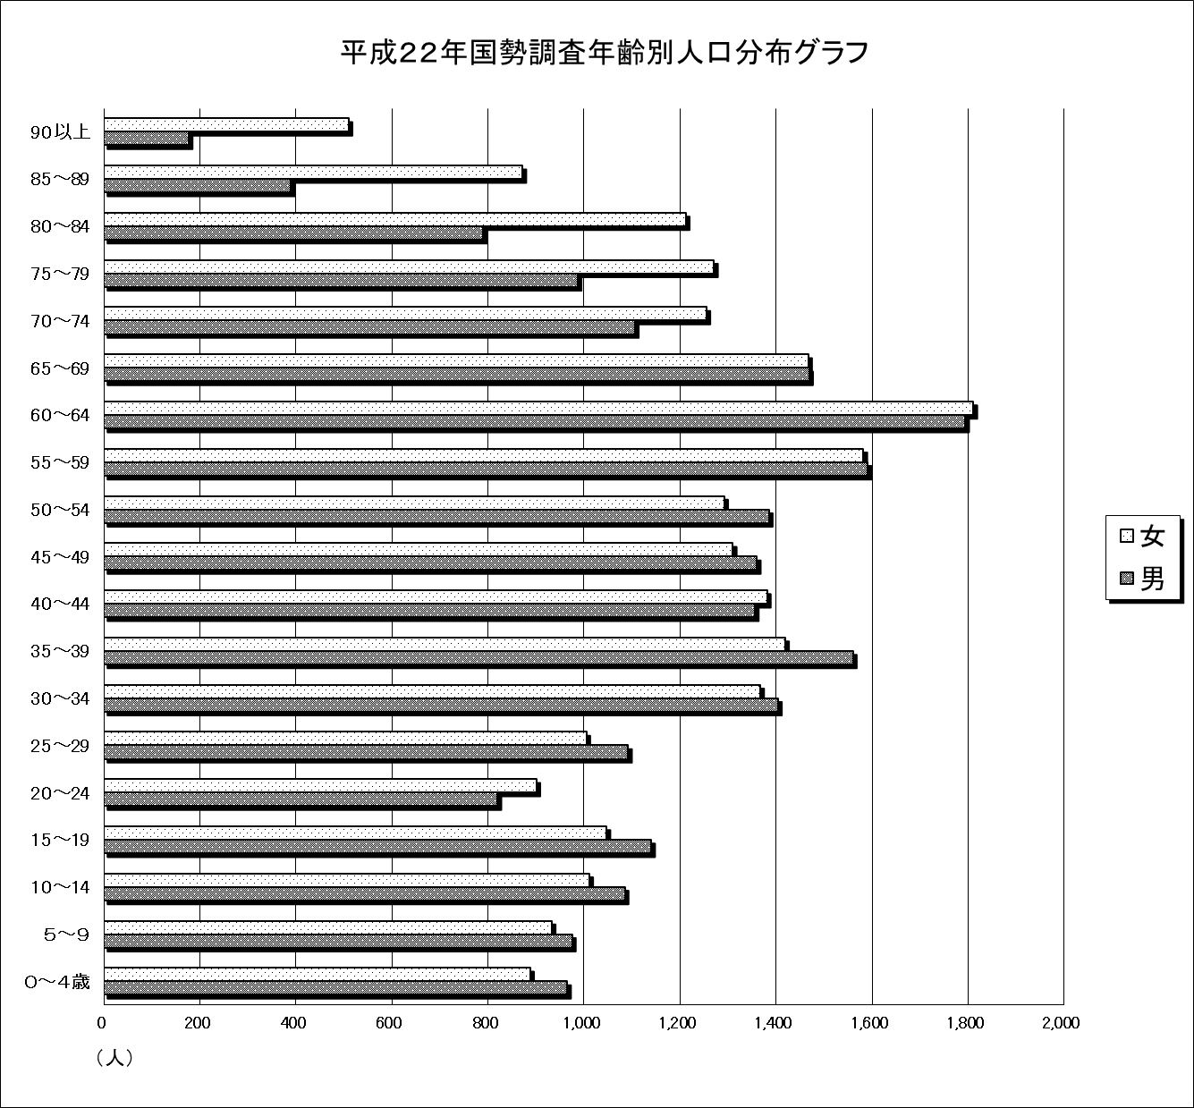
戻る
17 年齢別人口
（国勢調査） |  |  |  |  |  |  |  |  |  |  |  | （各年10月1日現在）
 | 平成12年 |  |  | 総人口の 構成比（％） | 平成17年 |  |  | 総人口の 構成比（％） | 平成22年 |  |  | 総人口の 構成比（％）
 | 総 数（人） | 男 | 女 |  | 総 数（人） | 男 | 女 |  | 総 数（人） | 男 | 女

総 数 | 46,158 | 22,946 | 23,212 | 100 | 45,499 | 22,331 | 23,168 | 100 | 43,997 | 21,463 | 22,534 | 100
０～４歳 | 2,281 | 1,202 | 1,079 | 4.94 | 1,970 | 998 | 972 | 4.33 | 1,853 | 965 | 888 | 4.21
５～９ | 2,374 | 1,240 | 1,134 | 5.14 | 2,127 | 1,095 | 1,032 | 4.68 | 1,908 | 975 | 933 | 4.34
10～14 | 2,405 | 1,202 | 1,203 | 5.21 | 2,356 | 1,224 | 1,132 | 5.18 | 2,096 | 1,085 | 1,011 | 4.76
15～19 | 2,540 | 1,316 | 1,224 | 5.50 | 2,235 | 1,107 | 1,128 | 4.91 | 2,187 | 1,140 | 1,047 | 4.97
20～24 | 2,450 | 1,257 | 1,193 | 5.31 | 2,128 | 1,090 | 1,038 | 4.68 | 1,721 | 820 | 901 | 3.91
25～29 | 3,260 | 1,737 | 1,523 | 7.06 | 2,754 | 1,391 | 1,363 | 6.05 | 2,097 | 1,092 | 1,005 | 4.77
30～34 | 2,912 | 1,485 | 1,427 | 6.31 | 3,023 | 1,603 | 1,420 | 6.64 | 2,771 | 1,404 | 1,367 | 6.30
35～39 | 2,820 | 1,479 | 1,341 | 6.11 | 2,690 | 1,336 | 1,354 | 5.91 | 2,979 | 1,560 | 1,419 | 6.77
40～44 | 2,766 | 1,440 | 1,326 | 5.99 | 2,710 | 1,368 | 1,342 | 5.96 | 2,737 | 1,356 | 1,381 | 6.22
45～49 | 3,316 | 1,720 | 1,596 | 7.18 | 2,761 | 1,424 | 1,337 | 6.07 | 2,670 | 1,360 | 1,310 | 6.07
50～54 | 3,667 | 1,921 | 1,746 | 7.95 | 3,208 | 1,637 | 1,571 | 7.05 | 2,677 | 1,385 | 1,292 | 6.08
55～59 | 3,033 | 1,568 | 1,465 | 6.57 | 3,642 | 1,858 | 1,784 | 8.01 | 3,173 | 1,591 | 1,582 | 7.21
60～64 | 2,533 | 1,227 | 1,306 | 5.49 | 3,008 | 1,531 | 1,477 | 6.61 | 3,605 | 1,794 | 1,811 | 8.19
65～69 | 2,701 | 1,272 | 1,429 | 5.85 | 2,445 | 1,163 | 1,282 | 5.37 | 2,936 | 1,469 | 1,467 | 6.67
70～74 | 2,643 | 1,188 | 1,455 | 5.73 | 2,525 | 1,139 | 1,386 | 5.55 | 2,361 | 1,106 | 1,255 | 5.37
75～79 | 1,983 | 785 | 1,198 | 4.30 | 2,355 | 1,011 | 1,344 | 5.18 | 2,258 | 987 | 1,271 | 5.13
80～84 | 1,225 | 469 | 756 | 2.65 | 1,630 | 584 | 1,046 | 3.58 | 2,002 | 790 | 1,212 | 4.55
85～89 | 747 | 236 | 511 | 1.62 | 866 | 298 | 568 | 1.90 | 1,262 | 390 | 872 | 2.87
90以上 | 324 | 73 | 251 | 0.70 | 547 | 132 | 415 | 1.20 | 687 | 177 | 510 | 1.56
年齢不詳 | 178 | 129 | 49 | 0.39 | 519 | 342 | 177 | 1.14 | 17 | 17 | － | 0.04

資料：企 画 課

18
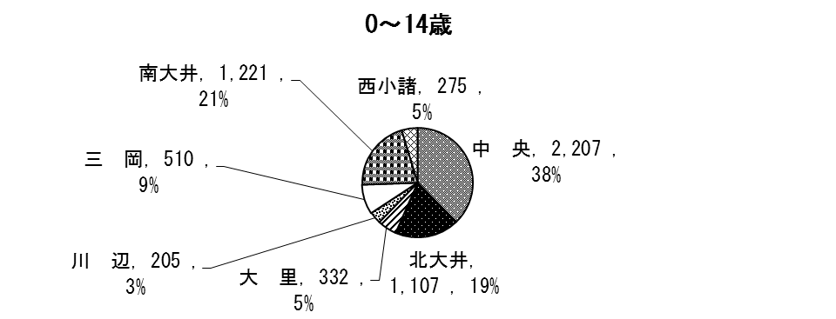
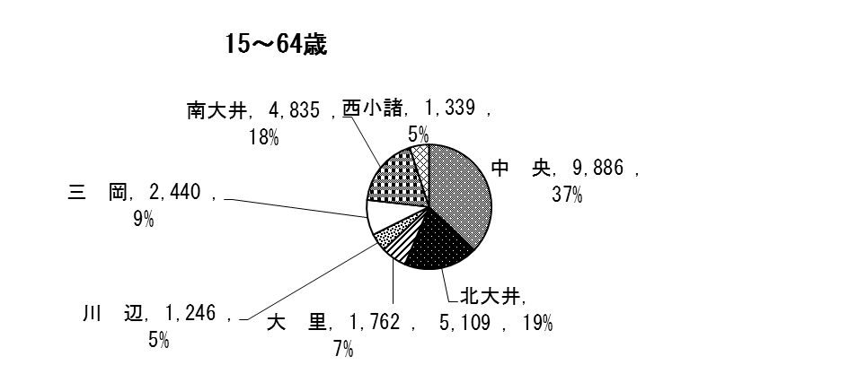
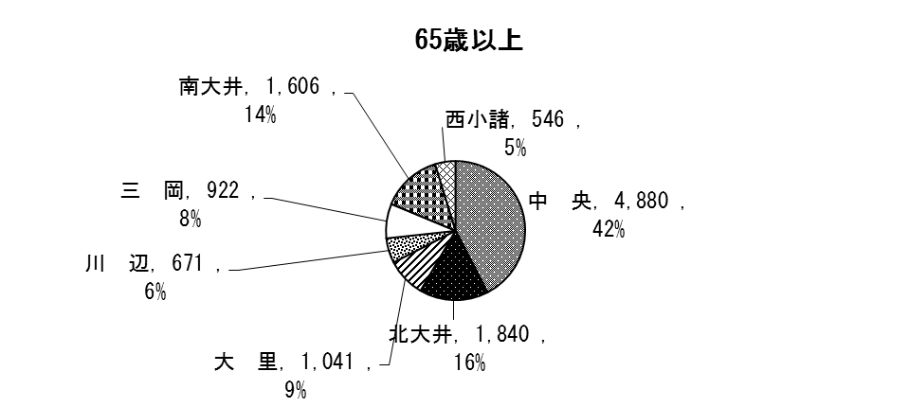
戻る
18 地区別・年齢（３区分）別人口
（国勢調査） |  |  |  |  |  |  |  |  | （平成22年10月1日現在)
地 区 | 人 口 （人） |  |  |  |  | 構 成 比 （％）
 | 総 数 | 0〜14歳 | 15〜64歳 | 65歳以上 | 年齢不詳 | 0～14歳 | 15〜64歳 | 65歳以上 | 年齢不詳
小諸市計 | 43,997 | 5,857 | 26,617 | 11,506 | 17 | 13.31 | 60.50 | 26.15 | 0.04
中央 | 16,973 | 2,207 | 9,886 | 4,880 | 0 | 13.00 | 58.25 | 28.75 | 0.00
北大井 | 8,068 | 1,107 | 5,109 | 1,840 | 12 | 13.82 | 63.19 | 22.84 | 0.15
大里 | 3,135 | 332 | 1,762 | 1,041 | 0 | 10.59 | 56.20 | 33.21 | 0.00
川辺 | 2,122 | 205 | 1,246 | 671 | 0 | 9.66 | 58.72 | 31.62 | 0.00
三岡 | 3,875 | 510 | 2,440 | 922 | 3 | 13.16 | 62.97 | 23.79 | 0.08
南大井 | 7,664 | 1,221 | 4,835 | 1,606 | 2 | 15.82 | 63.23 | 20.93 | 0.03
西小諸 | 2,160 | 275 | 1,339 | 546 | 0 | 12.73 | 61.99 | 25.28 | 0.00
資料：企 画 課

年齢（三区分）別人口地区別割合

20
戻る
20 年齢３区分別将来推計人口及び指数
 |  |  |  | （平成25年3月推計）
年 次 | 人 口（人）
 | 総 数 | 0～14歳 | 15～64歳 | 64歳以上
2010年 | 43,997 | 5,857 | 26,631 | 11,509
2015年 | 42,281 | 5,317 | 24,206 | 12,758
2020年 | 40,507 | 4,812 | 22,379 | 13,316
2025年 | 38,572 | 4,289 | 21,039 | 13,244
2030年 | 36,517 | 3,819 | 19,671 | 13,027
2035年 | 34,401 | 3,518 | 18,109 | 12,774
2040年 | 32,220 | 3,286 | 16,244 | 12,690

年 次 | 指 数（2010年＝100とした場合）
 | 総 数 | 0～14歳 | 15～64歳 | 64歳以上
2010年 | 100 | 100 | 100 | 100
2015年 | 96.1 | 90.8 | 90.9 | 110.9
2020年 | 92.1 | 82.2 | 84.0 | 115.7
2025年 | 87.7 | 73.2 | 79.0 | 115.1
2030年 | 83.0 | 65.2 | 73.9 | 113.2
2035年 | 78.2 | 60.1 | 68.0 | 111.0
2040年 | 73.2 | 56.1 | 61.0 | 110.3
資料：国立社会保障・人口問題研究所

年齢３区分別将来推計人口

25
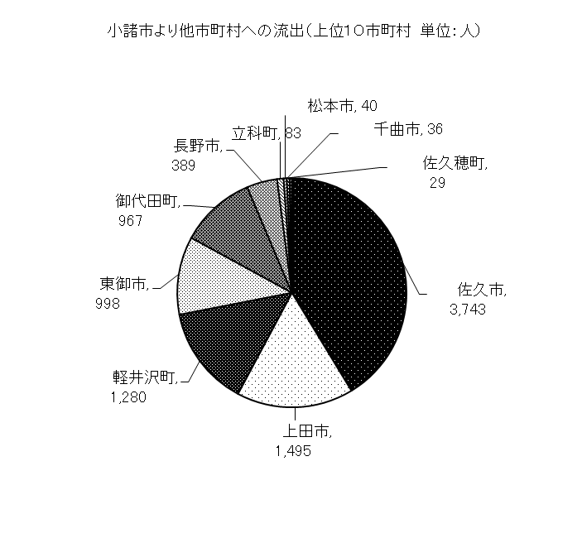
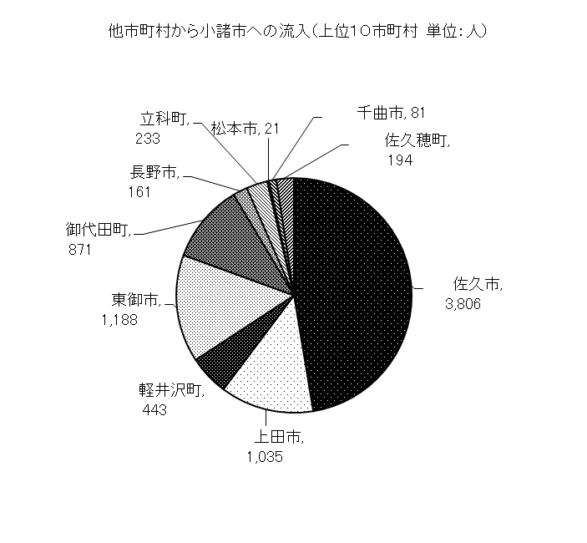
戻る
25 産業大分類15歳以上就業者数
（国勢調査）
 | 平成２年 |  |  | 平成７年
 | 総 数 | 男 | 女 | 総 数 | 男 | 女
総 数 | 23,665 | 13,876 | 9,789 | 24,469 | 14,681 | 9,788

第１次産業 | 3,520 | 1,837 | 1,683 | 3,130 | 1,728 | 1,402
Ａ 農業 | 3,492 | 1,811 | 1,681 | 3,110 | 1,710 | 1,400
Ｂ 林業 | 28 | 26 | 2 | 19 | 17 | 2
Ｃ 漁業 | - | - | - | 1 | 1 | -

第２次産業 | 9,100 | 5,927 | 3,173 | 9,262 | 6,457 | 2,805
Ｄ 鉱業 | 10 | 10 | - | 11 | 11 | -
Ｅ 建設業 | 2,352 | 2,015 | 337 | 2,948 | 2,488 | 460
Ｆ 製造業 | 6,738 | 3,902 | 2,836 | 6,303 | 3,958 | 2,345

第３次産業 | 11,032 | 6,108 | 4,926 | 12,069 | 6,492 | 5,577
Ｇ 電気・ガス熱供給・水道事業 | 213 | 189 | 24 | 252 | 223 | 29
Ｈ 情報通信業・Ｉ運輸業 | 970 | 823 | 147 | 1,055 | 901 | 154
Ｊ 卸売・小売業 | 4,187 | 2,206 | 1,981 | 4,463 | 2,265 | 2,198
Ｋ 金融・保険業 | 470 | 196 | 274 | 508 | 200 | 308
Ｌ 不動産業 | 138 | 91 | 47 | 145 | 86 | 59
Ｍ 飲食店・宿泊業 | - | - | - | - | - | -
Ｎ 医療・福祉 | - | - | - | - | - | -
Ｏ 教育・学習支援業 | - | - | - | - | - | -
Ｐ 複合サービス事業 | - | - | - | - | - | -
Ｑ サービス業 | 4,536 | 2,207 | 2,329 | 5,144 | 2,439 | 2,705
Ｒ 公務（他に分類されないもの） | 518 | 396 | 122 | 502 | 378 | 124
Ｓ 分類不能の産業 | 13 | 4 | 9 | 8 | 4 | 4

 | 平成12年 |  |  | 平成17年
 | 総 数 | 男 | 女 | 総 数 | 男 | 女
総 数 | 23,874 | 14,143 | 9,731 | 22,571 | 13,147 | 9,424

第１次産業 | 2,520 | 1,397 | 1,123 | 2,684 | 1,560 | 1,124
Ａ 農業 | 2,489 | 1,369 | 1,120 | 2,666 | 1,543 | 1,123
Ｂ 林業 | 30 | 27 | 3 | 18 | 17 | 1
Ｃ 漁業 | 1 | 1 | - | - | - | -

第２次産業 | 8,865 | 6,360 | 2,505 | 7,249 | 5,312 | 1,937
Ｄ 鉱業 | 9 | 6 | 3 | - | - | -
Ｅ 建設業 | 2,672 | 2,313 | 359 | 2,199 | 1,921 | 278
Ｆ 製造業 | 6,184 | 4,041 | 2,143 | 5,050 | 3,391 | 1,659

第３次産業 | 12,464 | 6,372 | 6,092 | 12,581 | 6,238 | 6,343
Ｇ 電気・ガス熱供給・水道事業 | 215 | 182 | 33 | 144 | 131 | 13
Ｈ 情報通信業・Ｉ運輸業 | 996 | 823 | 173 | 964 | 799 | 165
Ｊ 卸売・小売業 | 4,543 | 2,153 | 2,390 | 3,584 | 1,712 | 1,872
Ｋ 金融・保険業 | 402 | 185 | 217 | 344 | 155 | 189
Ｌ 不動産業 | 126 | 83 | 43 | 152 | 95 | 57
Ｍ 飲食店・宿泊業 | - | - | - | 1,397 | 565 | 832
Ｎ 医療・福祉 | - | - | - | 1,774 | 408 | 1,366
（注）平成１８年３月に上田市と合併
Ｏ 教育・学習支援業 | - | - | - | 756 | 323 | 433
Ｐ 複合サービス事業 | - | - | - | 338 | 245 | 93
Ｑ サービス業 | 5,646 | 2,572 | 3,074 | 2,583 | 1,440 | 1,143
Ｒ 公務（他に分類されないもの） | 536 | 374 | 162 | 545 | 365 | 180
Ｓ 分類不能の産業 | 25 | 14 | 11 | 57 | 37 | 20

資料：企 画 課

 | （各年10月1日現在 単位：人）
 | 平成22年
 | 総 数 | 男 | 女
総 数 | 20,266 | 11,615 | 8,651

第１次産業 | 1,800 | 1,119 | 681
Ａ 農業 | 1,767 | 1,088 | 679
林業 | 33 | 31 | 2
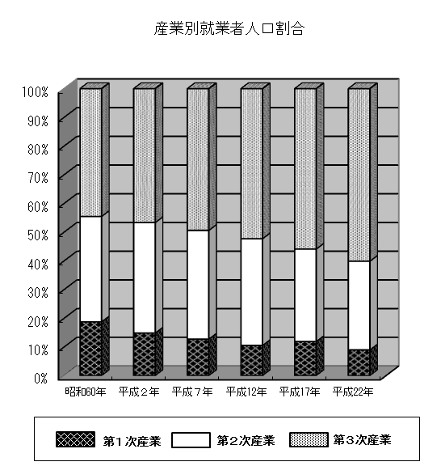
Ｂ 漁業 | ‐ | ‐ | ‐

第２次産業 | 6,167 | 4,543 | 1,624
Ｃ 鉱業・採石業・砂利採取業 | 1 | 1 | ‐
Ｄ 建設業 | 1,667 | 1,450 | 217
Ｅ 製造業 | 4,499 | 3,092 | 1,407

第３次産業 | 12,006 | 5,763 | 6,243
Ｆ 電気・ガス・熱供給・水道業 | 115 | 108 | 7
Ｇ 情報通信業 | 169 | 97 | 72
Ｈ 運輸業・郵便業 | 749 | 641 | 108
Ｉ 卸売業・小売業 | 3,137 | 1,505 | 1,632
Ｊ 金融業・保険業 | 303 | 127 | 176
Ｋ 不動産業・物品賃貸業 | 205 | 125 | 80
Ｌ 学術研究、専門・技術サービス業 | 402 | 282 | 120
Ｍ 宿泊業，飲食サービス業 | 1,499 | 594 | 905
Ｎ 生活関連サービス業，娯楽業 | 916 | 366 | 550
Ｏ 教育，学習支援業 | 724 | 294 | 430
Ｐ 医療，福祉 | 2,030 | 472 | 1,558
Ｑ 複合サービス事業 | 216 | 142 | 74
Ｒ サービス業（他に分類されないもの） | 1,014 | 653 | 361
Ｓ 公務（他に分類されるものを除く） | 527 | 357 | 170
Ｔ 分類不能の産業 | 293 | 190 | 103

（注）平成17年より項目（Ｍ～Ｐ）追加によりサービス業細分化。 平成22年より項目細分化。

従業・就学による交流人口（１５歳以上）

